关系图
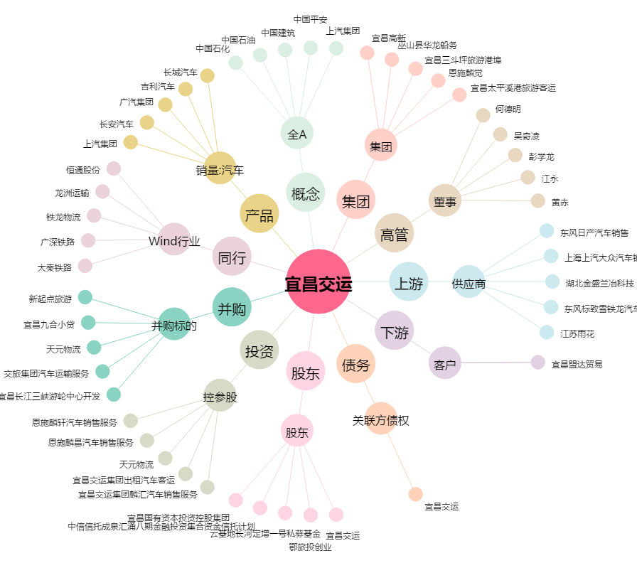
宜昌交运[002627.SZ] - 关系概览图

